图纸信息表
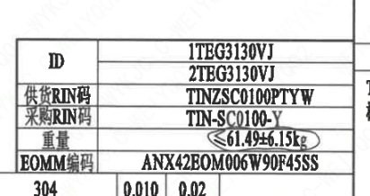
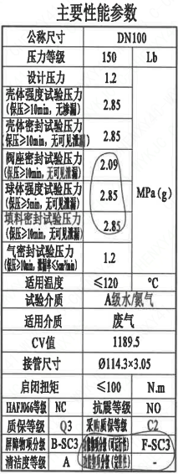
页码 | 表格名称 | 字段名称 | 字段值 | 标准字段名 | 标准字段值
1 | 主要性能参数 | 公称尺寸 | DN100 | 阀门入口口径 | DN100
 |  |  |  | 阀门出口口径 | DN100
1 | 主要性能参数 | 压力等级 | 150
1 | 主要性能参数 | 设计压力 | 1.2 | 设计压力 | 1.2
1 | 主要性能参数 | 壳体强度试验压力（保压≥10min，无渗漏） | 2.85
1 | 主要性能参数 | 壳体密封试验压力（保压≥10min，无可见泄漏） | 2.85
1 | 主要性能参数 | 阀座密封试验压力（保压≥10min，无可见泄漏） | 2.09
1 | 主要性能参数 | 球体强度试验压力（保压≥5min，无可见泄漏） | 2.85
1 | 主要性能参数 | 填料密封试验压力（保压≥10min，无可见泄漏） | 2.85
1 | 主要性能参数 | 气密封试验压力（保压≥10min，泄漏率≤5cm³/min） | 1.2
1 | 主要性能参数 | 适用温度 | ≤120
1 | 主要性能参数 | 试验介质 | A级水/氮气
1 | 主要性能参数 | 适用介质 | 废气 | 流体介质 | J
1 | 主要性能参数 | Cv值 | 1189.5 | 设计要求流量系数 | 1189.5
1 | 主要性能参数 | 接管尺寸 | ∅114.3×3.05 | 入口接管外径 | 114.3
 |  |  |  | 入口接管壁厚 | 3.05
 |  |  |  | 出口接管外径 | 114.3
 |  |  |  | 出口接管壁厚 | 3.05
1 | 主要性能参数 | 启闭扭矩 | ≤100
1 | 主要性能参数 | HAFJ0066等级 | NC | 核安全等级（阀门本体） | NC
1 | 主要性能参数 | 质保等级 | Q3 | 物项质保等级 | Q3
1 | 主要性能参数 | 屏障物项等级 | B-SC3 | 屏障物项分级 | B-SC3
1 | 主要性能参数 | 清洁度等级 | A | 清洁度等级 | A
1 | 主要性能参数 | 抗震等级 | NO | 抗震分类 | NO
1 | 主要性能参数 | 采购质保等级 | C2
1 | 主要性能参数 | 功能物项分级(可运行性） | F-SC3 | 功能物项分级(可运行性） | F-SC3
1 | 主要性能参数 | 功能物项分级(完整性） | - | 功能物项分级(完整性）
1 | 阀门参数表 | ID | 1TEG3130VJ,2TEG3130VJ | 功能位置编码 | 1TEG3130VJ,2TEG3130VJ
1 | 阀门参数表 | 供货RIN码 | TINZSC0100PTYW | 供货RIN码 | TINZSC0100PTYW
1 | 阀门参数表 | 采购RIN码 | TIN-SC0100-Y | 采购RIN码 | TIN-SC0100-Y
1 | 阀门参数表 | 重量 | ≤61.49±6.15kg
1 | 阀门参数表 | EOMM编码 | ANX42E0M006W90F45SS

材料清单
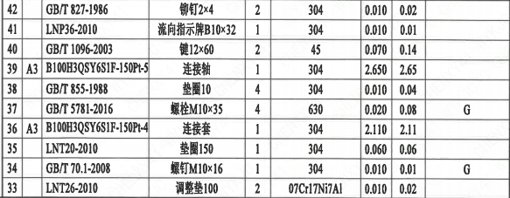
页码 | 序号 | 幅面 | 代号 | 名称 | 数量 | 材料 | 单件 | 总计 | 备注
1 | 1 |  | LNT01-2010 | 阀体100A-150-N3 | 1 | Z3CN20-09M | 30.000 | 30 | M3402
1 | 2 |  | LNT02-2010 | 球体100-N3 | 1 | Z2CND17-12 | 7.000 | 7 | M3306;G-Q3
1 | 3 |  | LNT07-2010 | 轴承Ⅰ34×34 | 1 | PEEK | 0.010 | 0.01
1 | 4 |  | LNT11-2010 | 阀座100 | 2 | Z2CND17-12 | 0.860 | 1.72 | M3306;G-Q3
1 | 5 |  | LNT06-2010 | O形圈108×3.5 | 2 | EPDM | 0.010 | 0.02
1 | 6 |  | LNT03-2010 | 密封圈100 | 2 | PEEK | 0.010 | 0.02
1 | 7 |  | LNT16-2010 | 弹簧片100 | 4 | 07Cr17Ni7Al | 0.010 | 0.04
1 | 8 |  | LNT08-2010 | 轴承Ⅱ39.5×13 | 1 | PEEK | 0.010 | 0.01
1 | 9 |  | GB/T 9125-2010 | 螺柱M12×60 | 12 | X6CrNiCu17-04 | 0.040 | 0.48 | M5110;G-Q1
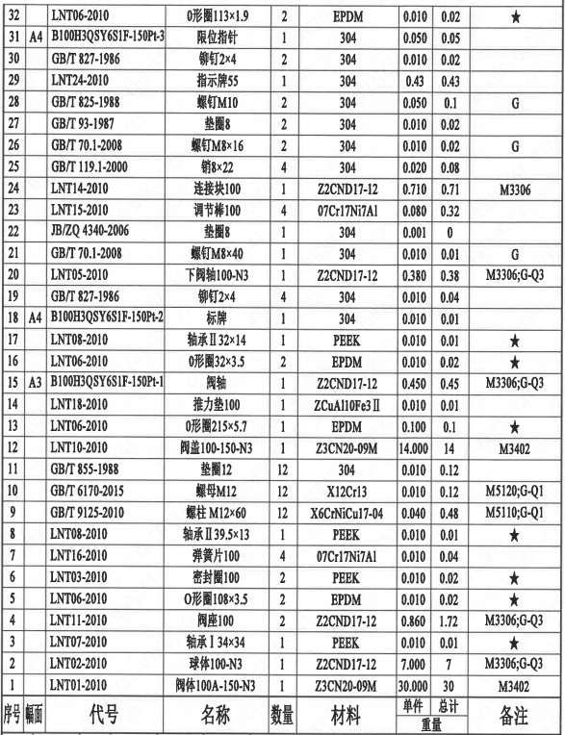
1 | 10 |  | GB/T 6170-2015 | 螺母M12 | 12 | X12Cr13 | 0.010 | 0.12 | M5110;G-Q1
1 | 11 |  | GB/T 855-1988 | 垫圈12 | 12 | 304 | 0.010 | 0.12
1 | 12 |  | LNT10-2010 | 阀盖100P-150-N2 | 1 | Z3CN20-09M | 14.000 | 14 | M3402
1 | 13 |  | LNT06-2010 | O形圈215×5.7 | 1 | EPDM | 0.100 | 0.1
1 | 14 |  | LNT18-2010 | 推力垫100 | 1 | ZCuAl10Fe3Ⅱ | 0.010 | 0.01
1 | 15 | A3 | B100H3QS96S1F-150Pt-1 | 阀轴 | 1 | Z2CND17-12 | 0.450 | 0.45 | M3306;G-Q3
1 | 16 |  | LNT06-2010 | O形圈32×3.5 | 2 | EPDM | 0.010 | 0.02
1 | 17 |  | LNT08-2010 | 轴承Ⅱ32×14 | 1 | PEEK | 0.010 | 0.01
1 | 18 | A4 | B100H3QS96S1F-150Pt-2 | 标牌 | 1 | 304 | 0.010 | 0.01
1 | 19 |  | GB/T 827-1986 | 铆钉2×4 | 4 | 304 | 0.010 | 0.04
1 | 20 |  | LNT05-2010 | 下阀轴100-N3 | 1 | Z2CND17-12 | 0.380 | 0.38 | M3306;G;Q3
1 | 21 |  | GB/T 70.1-2008 | 螺钉M8×40 | 1 | 304 | 0.010 | 0.01 | G
1 | 22 |  | JB/ZQ 4340-2006 | 垫圈8 | 1 | 304 | 0.001 | 0
1 | 23 |  | LNT15-2010 | 调节棒100 | 4 | 07Cr17Ni7Al | 0.080 | 0.32
1 | 24 |  | LNT14-2010 | 连接块100 | 1 | Z2CND17-12 | 0.710 | 0.71 | M3306
1 | 25 |  | GB/T 119.1-2000 | 销8×22 | 4 | 304 | 0.020 | 0.08
1 | 26 |  | GB/T 70.1-2008 | 螺钉M8×16 | 2 | 304 | 0.010 | 0.02 | G
1 | 27 |  | GB/T 93-1987 | 垫圈8 | 2 | 304 | 0.010 | 0.02
1 | 28 |  | GB/T 825-1988 | 螺钉M10 | 2 | 304 | 0.050 | 0.1 | G
1 | 29 |  | LNT24-2010 | 指示牌55 | 1 | 304 | 0.043 | 0.043
1 | 30 |  | GB/T 827-1986 | 铆钉2×4 | 2 | 304 | 0.010 | 0.02
1 | 31 | A4 | B100H3QS96S1F-150Pt-3 | 限位指针 | 1 | 304 | 0.050 | 0.05
1 | 32 |  | LNT06-2010 | O形圈113×1.9 | 2 | EPDM | 0.010 | 0.02
1 | 33 |  | LNT26-2010 | 调整垫100 | 2 | 07Cr17Ni7Al | 0.010 | 0.02
1 | 34 |  | GB/T 70.1-2008 | 螺钉M10×16 | 1 | 304 | 0.010 | 0.01 | G
1 | 35 |  | LNT20-2010 | 垫圈150 | 1 | 304 | 0.060 | 0.06
1 | 36 | A3 | B100H3QS96S1F-150Pt-4 | 连接套 | 1 | 304 | 2.110 | 2.11
1 | 37 |  | GB/T 5781-2016 | 螺栓M10×35 | 4 | 630 | 0.020 | 0.08 | G
1 | 38 |  | GB/T 855-1988 | 垫圈10 | 4 | 304 | 0.010 | 0.04
1 | 39 | A3 | B100H3QS96S1F-150Pt-5 | 连接轴 | 1 | 304 | 2.650 | 2.65
1 | 40 |  | GB/T 1096-2003 | 键12×60 | 2 | 45 | 0.070 | 0.14
1 | 41 |  | LNP36-2010 | 流向指示牌B10×32 | 1 | 304 | 0.010 | 0.01
1 | 42 |  | GB/T 827-1986 | 铆钉2×4 | 2 | 304 | 0.010 | 0.02

技术要求
页码 | 字段名 | 内容
1 | 技术要求-1 | 1、产品设计、制造、检验应符合《核岛球阀技术规格书》（ANX47500020DNHX44DS）及《核岛球阀采购要求及清单（核岛系统）》（ANX47500020DNHX44GN）、RCCM压水堆核岛机械设备设计和建造规则2007版的规定：
1 | 技术要求-2 | 2、表示整机的重心
1 | 技术要求-3 | 3、阀门可水平、垂直和倾斜安装，不允许倒装：
1 | 技术要求-4 | 4、阀门试验按照 EN 12266的规定；
1 | 技术要求-5 | 5、备注栏有“★”，表示推荐备件；
1 | 技术要求-6 | 6、外形尺寸公差参考NBT20010.9-2010的规定。
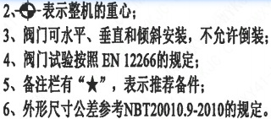
1 | 采购要求及清单文件编码 | ANX47500020DNHX44GN

图签栏
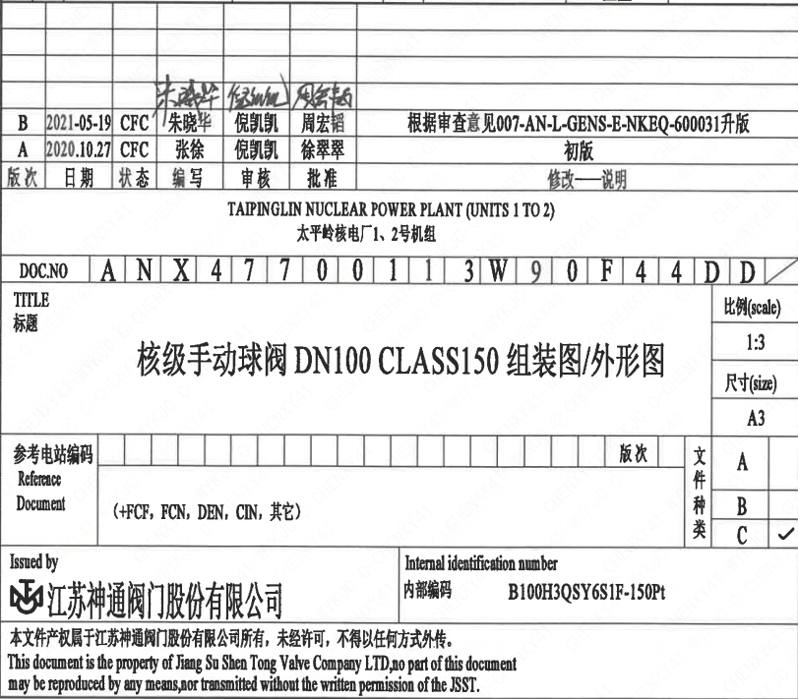
页码 | 文件编码 | 卷标 | 标题 | 参考文件编码 | 参考电站编码版次
1 | ANX47700113W90F44DD |  | 核级手动球阀DN100 ClASS150 组装图/外形图

